Sheet1
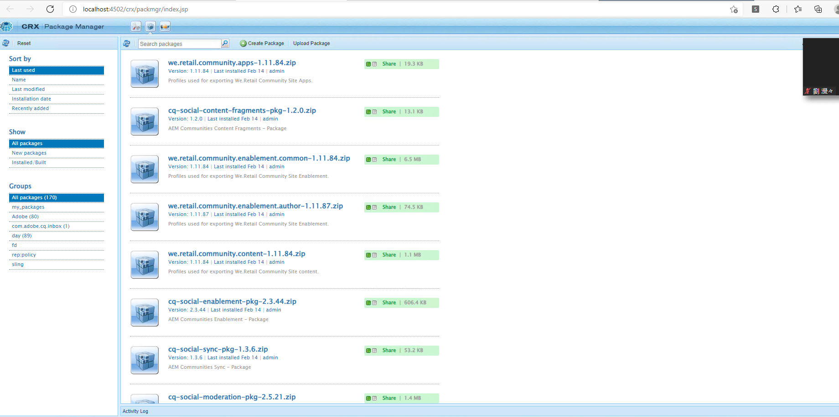
*AEM是什么？
 |  | AEM全称Adobe Experience Management，是一套基于OSGI、Apache Sling和Java Content Repository技术的完整企业解决方案，多用于开发内容网站。

 | ·OSGI简介：
 |  |  | OSGI提供了一个协作的模块化环境，其中每个应用程序都可以作为一个小包构建和实现。每个包都是紧密耦合的、可动态加载的类、JAR文件和显示声明外部依赖项的配置文件的集合。

 | ·JCR（Java Content Repository）简介：
 |  |  | 1）JCR是一个支持结构化和非结构化内容、版本控制和监控的数据库。换句话说，他是一个类似文件系统的数据库。
 |  |  | 2）所有与AEM相关的数据，包括HTML、HTL、CSS、JavaScript/Jav、图像和视频，都存储在JCR对象数据库中。

 |  |  | 3）JCR的优点：
 |  |  |  |  | 1.JCR为结构化和非结构化内容提供通用应用程序数据存储：
 |  |  |  |  |  | 数据库为结构化数据提供存储
 |  |  |  |  |  | 文件系统为非结构化和分层内容提供存储
 |  |  |  |  | 2.JCR支持名称空间：
 |  |  |  |  |  | 命名空间可防止从不同源和应用程序域检索的字段和节点类型之间发生名称冲突
 |  |  |  |  | 3.提供一个文本和二进制数据交互的接口：
 |  |  |  |  |  | 与将数据存储在多个位置相比，这使得访问和管理数据变得更加容易

 | ·Apache Sling简介：
 |  |  | 1）Apache Sling 是面向内容的应用程序的Web应用程序框架，它使用Apache Jackrabbit Oak等JCR来存储和管理内容。

 |  |  | 2）Apache Sling的主要特点：
 |  |  |  |  | 1.Apache开源
 |  |  |  |  | 2.基于REST原则，它可以帮助我们将应用程序构建为一组OSGI捆绑包
 |  |  |  |  | 3.面向资源（所有资源都有URL）并映射到JCR节点

 |  |  | 3）请求过程：
 |  |  |  |  | 请求URL首先被解析为资源，然后Apache Sling选择实际的Servlet或脚本来处理基于该资源大的请求，Servlet和脚本被视为资源并使用资
 |  |  |  | 源路径进行访问。这意味这脚本、Servlet、过滤器、错误处理程序等都可以从资源解析器中检索，就像根据请求呈现数据的常规内容一样。

*AEM有什么特别的？
 |  | 传统网页开发完成之后就定格了，如果要修改网页排版就需要额外的操作或编码（如来个后台系统管理主题之类的），AEM为每个模块组件提供了动态配置的能力，
 | 可以实现动态网页编辑的强大效果。个人理解就是开发者把AEM项目完成之后交到客户手里之后，客户可以直接在网页上对网站内容和排版进行修改。

*AEM和Junit： |  |  |  | 官方文档单元测试部分链接
 |  | 需要了解的是AemContext的使用（用来设置测试上下文），上面的链接是AEM项目的单元测试的介绍，有提到AemContext的使用。

*AEM页面演示：
 |  | ·刚进入时的界面：
 |  |  |  | 账号密码初始都是admin

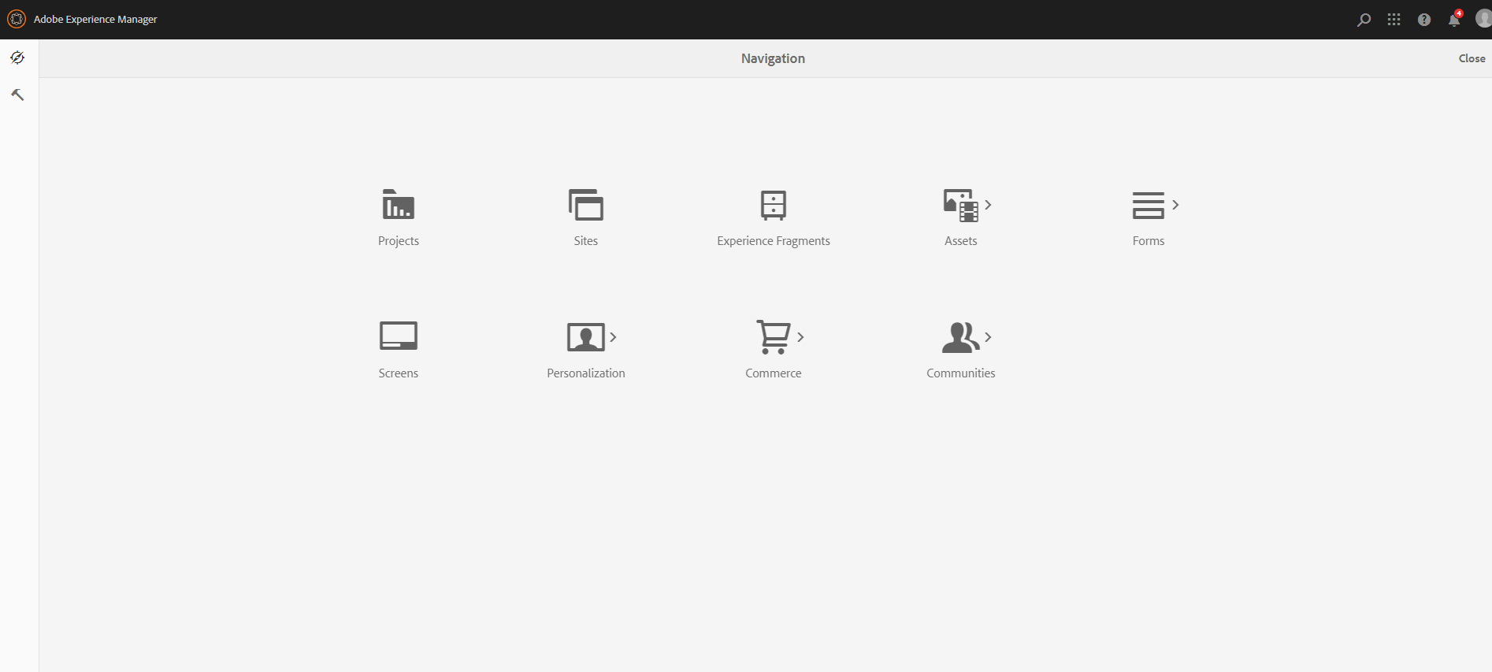

 |  | ·动态修改页面的画面： |  |  |  |  | （点击Sites，再选中图片之后点左上方的Edit即可进入以下画面）
 |  |  |  | 可以对画面中的元素的内容和样式进行修改，只需要在网页上进行操作

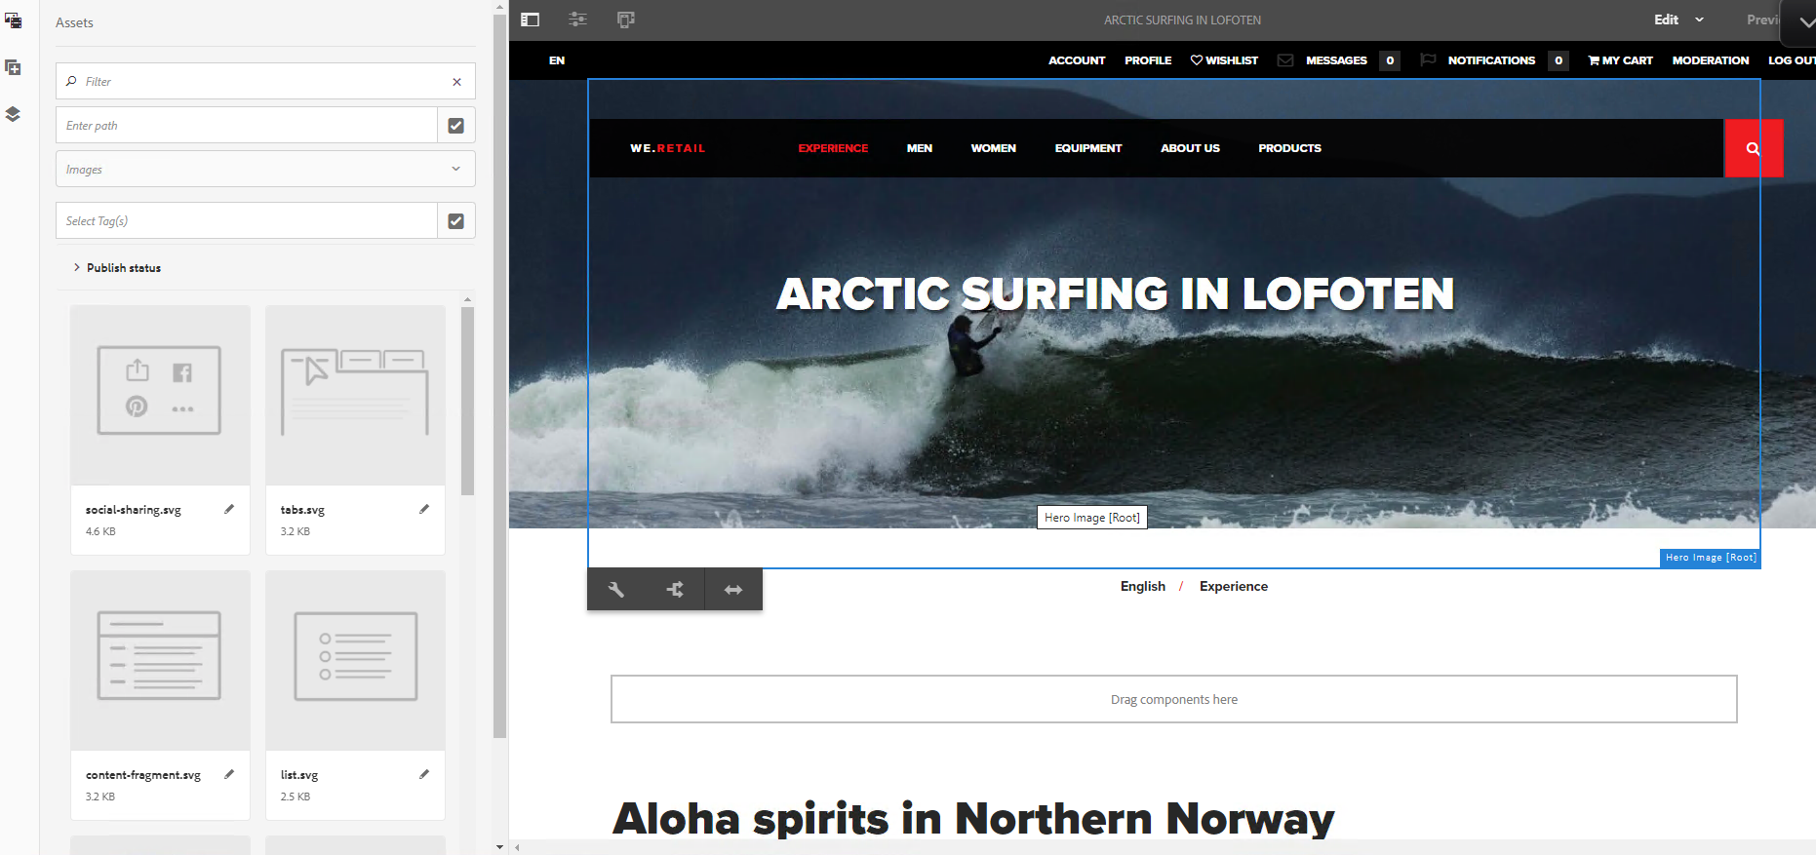

*AEM开发者三个常用工具：

 |  | ·CRXDE Lite： |  |  |  | （在主界面点击左上方小锤子（Tools)后可以看到Crxde lite）
 |  |  |  | 1）这是一个用于快速访问JCR的轻量级集成开发环境，内置于AEM中，编写Junit代码是经常会对其中的节点进行操作。
 |  |  |  | 2）使用CEXDE Lite，可以创建项目、文件（.jsp、.html等）、文件夹、临时文件，可以创建和编辑组件、对话框、节点、属性和捆绑包。

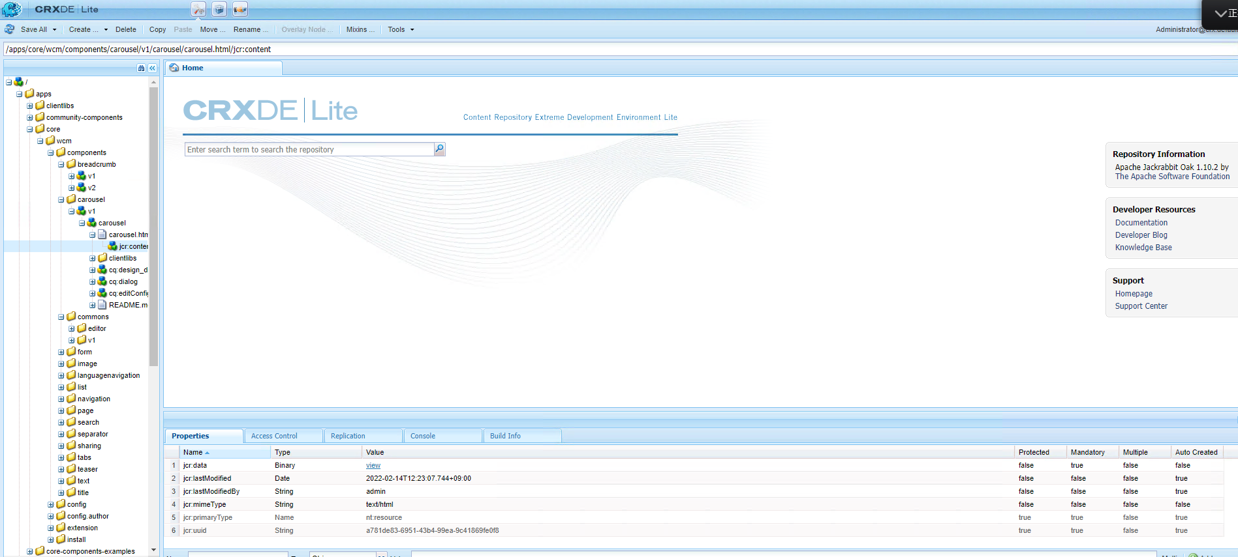

 |  | ·WEB控制台： |  |  |  | （进入方法：Tools > Operations > Web Console，或者从链接http://localhost:4502/system/console进入）
 |  |  |  | 1）AEM的Web控制台基于Apache Felix Web管理控制台，用于管理OSGI包和设置。
 |  |  |  | 2）在此控制台中所作的所有更改都会自动应用于正在运行的系统（无需重新启动实例）。

 |  |  |  | 3）OSGI选项卡（主要使用）中包含以下内容：
 |  |  |  |  | 1.Bundles：用于安装和管理捆绑包
 |  |  |  |  | 2.Components：用于AEM所需组件的状态管理和控制
 |  |  |  |  | 3.Configuration：用于配置OSGI包，是配置AEM参数的底层机制

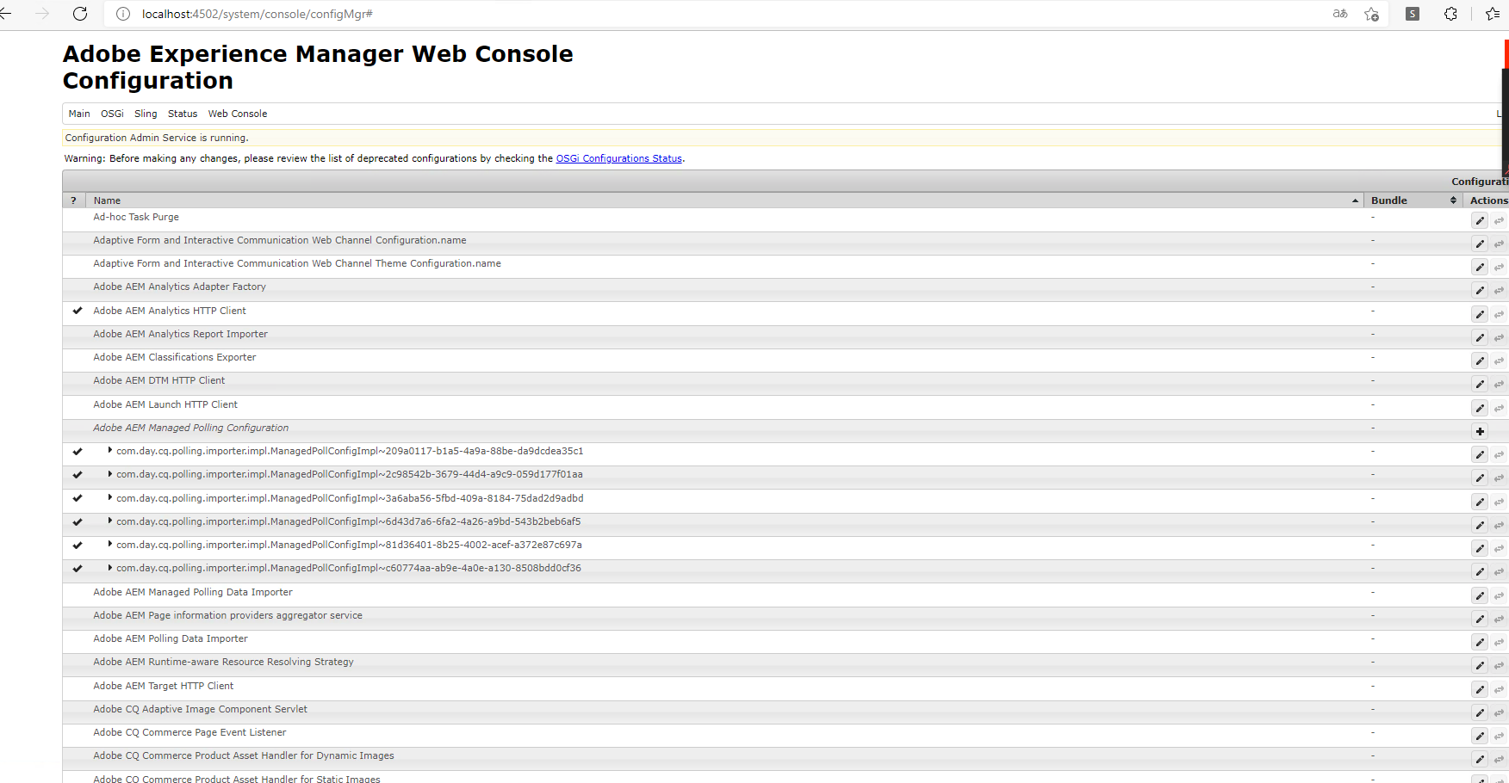

 |  | ·包管理器： |  |  |  | （进入方法：Tools > Deployment > Packages/Package Share 或者从链接http://localhost:4502/crx/packmgr/index.jsp 进入)
 |  |  |  | 包管理器用于在实例上加载/写入内容、在实例之间传输内容以及备份存储库内容。
 |  |  |  | 使用包管理器可以执行以下任务：
 |  |  |  |  | 1.创建、构建和下载内容包
 |  |  |  |  | 2.包上传、验证、安装
 |  |  |  |  | 3.修改现有包
 |  |  |  |  | 4.查看包裹信息

